关系图
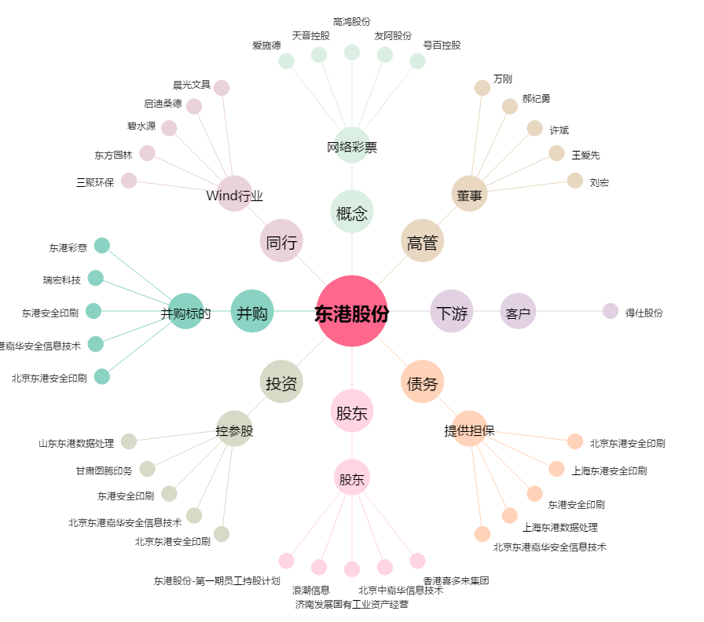
东港股份[002117.SZ] - 关系概览图

